상품제안서
볼빅 비에라 XT 컬러볼 6구 골프공 (쇼핑백포함) | 상품코드: S46637

 |  |  |  |  |  |  | 02-713-8555 | www.synergygift.co.kr
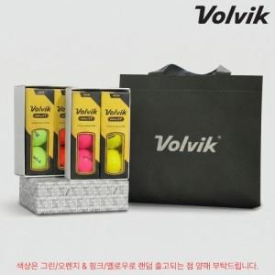

【상세/제작정보】

【인쇄/포장옵션】 | 풀칼라 / 포장지포장

【공급단가】 | 수량 | 30~ | 100~ | 500~ | 1,000~ | 3,000~
*VAT별도 | 단가 | 15,740원 | 15,120원 | 14,390원 | 14,020원 | 13,770원

【상품 URL】 | https://www.synergygift.co.kr:443/src/goods_detail.php?gdno=46637

